Tabelle1
 | 60 | 70 | 80 | 100 | 125 | 150 | 200 | 250 | 300
 | X

 |  |  |  |  |  |  |  |  |  |  |  | Tel.-Nr. 056 460 51 11
A3111/12 CRENO Normschacht Bestellformular |  |  |  |  |  |  |  |  |  |  |  | E-Mail brugg@creabeton-baustoff.ch

Baustelle |  |  |  |  |  | Baust. -Nr. |  |  |  |  |  | Warenempfänger |  |  |  |  | Kd.-Nr.

Zuständig |  |  |  |  |  |  |  |  |  |  |  | Zuständig
Telefon |  |  |  |  |  |  |  |  |  |  |  | Telefon
Fax |  |  |  |  |  |  |  |  |  |  |  | Fax
E-Mail |  |  |  |  |  |  |  |  |  |  |  | E-Mail

Bestelldatum |  |  |  |  |  |  |  |  |  |  |  | Lieferdatum

 | Lieferung |  |  |  |  |  |  |  | tel. avisieren |  |  |  |  | 07.00 - 9.00 Uhr |  |  |  |  | bis 12 Uhr

 |  |  | ohne Kran |  |  |  |  |  | mit Kran |  |  |  |  | 13.00 - 15.00 Uhr |  |  |  |  | gelegentlich

 |  |  | mit Anhänger |  |  |  |  |  | ohne Anhänger |  |  |  |  | inkl. Schachtaufbau |  |  |  |  | nur Schachtunterteil

 |  |  | 4-/5-Achser |  |  |  |  |  | abgeholt

Schacht-Nr. |  |  |  |  |  |  |  |  |  |  |  | Durchmesser cm:
0 | Bitte Typ auswählen |  |  |  |  |  |  |  |  |  |  |  |  |  |  |  |  |  |  | Typ

 |  |  |  |  |  |  |  |  |  |  |  |  |  |  |  | Rohranschlüsse
 |  |  |  |  |  |  |  |  |  |  |  |  |  |  |  | NW1
 |  |  |  |  |  |  |  |  |  |  |  |  |  |  |  | NW2
 |  |  |  |  |  |  |  |  |  |  |  |  |  |  |  | Schachthöhe
 |  |  |  |  |  |  |  |  |  |  |  |  |  |  |  | D m.ü.M
 |  |  |  |  |  |  |  |  |  |  |  |  |  |  |  | A Auslauf m.ü.M
 |  | Typ 1 |  |  |  | Typ 2 |  |  |  |  | Typ 3 |  |  |  | Typ 4 | HT Schachthöhe
 |  |  |  |  |  |  |  |  |  |  |  |  |  |  |  | Schachtaufbau (cm)
 |  |  |  |  |  |  |  |  |  |  |  |  |  |  |  | h1 Unterteil cm
 |  |  |  |  |  |  |  |  |  |  |  |  |  |  |  | h2 Schachtringe
 |  |  |  |  |  |  |  |  |  |  |  |  |  |  |  | h2 Schachtringe
 |  |  |  |  |  |  |  |  |  |  |  |  |  |  |  | h3 Konus
 |  |  |  |  |  |  |  |  |  |  |  |  |  |  |  | h3 Abdeckplatte
 |  | Typ 5 |  |  |  | Typ 6 |  |  |  |  | Typ 7 |  |  |  | Typ 8 | HS Aufbauhöhe
 |  |  |  |  |  |  |  |  |  |  |  |  |  |  |  | HD Deckelhöhe
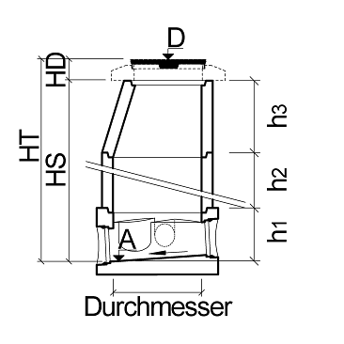

 |  | Typ 9 |  |  |  | Typ 10 |  |  |  |  | Typ 11 |  |  |  | Typ 12

Bohrungen inkl. TOK in Schachtring |  |  |  |  |  |  |  |  |  | Anschluss 1 |  |  | Anschluss 2
Nennweite (mm)
Winkel Grad [°] A = 0 Grad
Kote m.ü.M

Bemerkungen

Werkdaten (nicht ausfüllen)
Auftrag-Nr. |  |  |  |  |  |  |  | Gewicht |  |  |  |  | Ladedatum |  |  |  |  | Ladezeit

CREABETON Februar 2019

